Накладная-№3
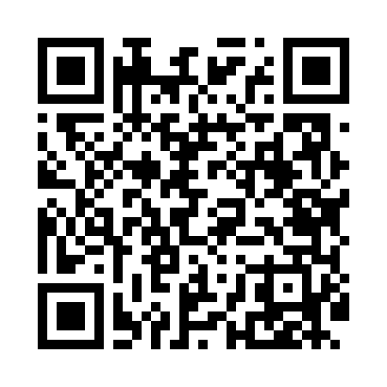
Номер товарно-транспортной накладной: |  |  | Торговый представитель: Kamol aka
Поставщик: Toshkent falcon fly 2 |  |  | Телефон торгового представителя: +998979626299
Дата отгрузки: 20.12.2025 |  |  | Контрагент: """" Klient
Дата консигнации: |  |  | Адрес:
Доставщик: |  |  | Телефон:
Телефон доставщика:
Время заказа: 20.12.2025 16:14:00
№ | Штрих-код | Название товаров (работ,услуг) | Количество | Количество в кейсе | Цена | Сумма
 |  |  | 352 |  |  | 959.6
1 | 6920245110200 | Пластиковый салатница KB023 DB-67-55 | 20 | 20 шт. | 7.50 | 150
2 | 6920241167598 | Пластиковый салатница Y4415 DB-67-59 | 20 | 20 шт. | 2.50 | 50
3 | 6920241167499 | Пластмас ликоп 0765-12 12 plate DB-67-49 | 40 | 40 шт. | 2.90 | 116
4 | 6920241167529 | Пластмас ликопча 026-8.5 8.5 plate DB-67-52 | 50 | 50 шт. | 2.80 | 140
5 | 6920241167437 | Пластмас салатница 033-7.5 7.5 plate DB-67-43 | 40 | 40 шт. | 2.60 | 104
6 | 6920245110156 | Пластмас ликопча 026-10.5 10,5 plate DB-67-50 | 20 | 20 шт. | 4.20 | 84
7 | 6920241167444 | Пластмас салатница 61005 DB-67-44 | 50 | 50 шт. | 0.70 | 35
8 | 6903699491217 | Поднос столовый пластмасс 1418 plastic 35*45C M XP-91-2 | 10 | 10 шт. | 2.20 | 22
9 | 6921525602552 | Қаҳва қайнатиш учун турка 10,5см DB-25-5 | 1 | 1 шт. | 3.10 | 3.10
10 | 6939485400200 | Зираворлар учун майдалагич (талқон майдалагич ховонча) 10cm XP-30-50 | 1 | 1 шт. | 5.50 | 5.50
11 | 6902011050323 | Пластмасса ликоп JYH7125 23x23x2 см DB-67-67 | 100 | 1 коробка, 20 шт. | 2.50 | 250
Итого: 959.6$|->UZS: 11,995,000.00

